Web Admin
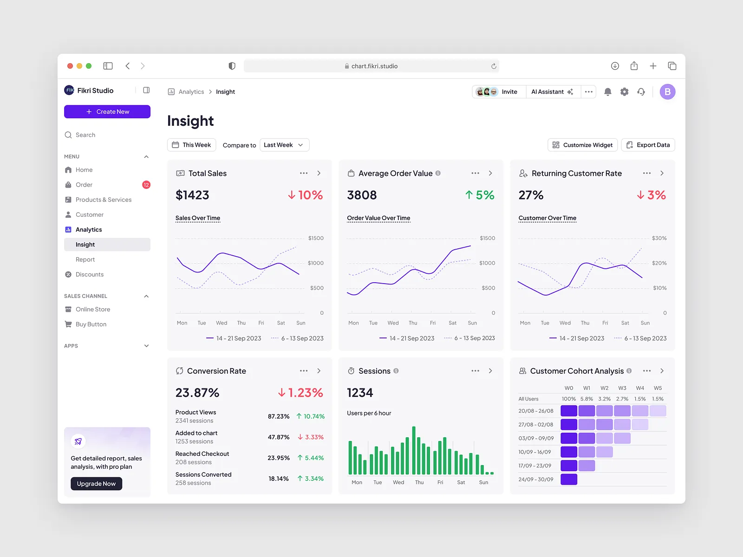
Modul | Rencana Fitur | Fungsi | Rincian
Dashboard | Sales Dashboard | Ringkasan penjualan utama | Mengambil seluruh transaksi yang terjadi dan menampilkan total omzet, jumlah transaksi, produk terjual, dan rata-rata nilai transaksi
 | Daily / Weekly / Monthly | Filter periode laporan | Owner dapat melihat penjualan harian, mingguan, atau bulanan sesuai kebutuhan analisis
 | Total Penjualan | Melihat total pendapatan | Menjumlahkan nilai semua transaksi pada periode yang dipilih
 | Unpaid Sales | Melihat transaksi belum dibayar | Sistem memisahkan transaksi yang sudah dibuat tetapi belum lunas
 | Pembayaran berhasil | Melihat transaksi yang sudah selesai | Menghitung transaksi yang status pembayarannya sudah selesai
 | Transactions | Jumlah transaksi | Menghitung berapa kali pelanggan melakukan pembelian
 | Sales per Transaction | Rata-rata nilai transaksi | Rumus: Total penjualan ÷ jumlah transaksi
 | Products Sold | Jumlah produk terjual | Menghitung total kuantitas barang yang keluar dari transaksi
 | Products per Transaction | Rata-rata jumlah barang per transaksi | Rumus: jumlah produk terjual ÷ jumlah transaksi
 | Grafik Sales | tren penjualan dari waktu ke waktu | naik turun penjualan dan juga perbandingannya dengan periode sebelumnya
 | Fraud Control | Mendeteksi aktivitas transaksi yang mencurigakan. | Sistem membaca pola transaksi kasir dan memberi indikator apabila ada aktivitas abnormal.
 | Payment Method | Melihat metode pembayaran yang paling sering digunakan.
 | Order Type | Jenis pesanan | Online atau Offline
 | Sales per Category | Melihat kategori produk yang memberikan omzet terbesar | contoh kategori seperti kopi, non kopi, camilan dll
 | Best Selling Product | Produk paling banyak terjual | Sistem mengurutkan produk berdasarkan jumlah transaksi
 | Commission per Cashier | Set batas minimal untuk mendapatkan komisi | jika penjualan kasir melebih batas maka otomatis dapat komisi
 | Sales per Cashier | Membandingkan performa antar kasir | diambil dari total transaksi dan total harga penjualan
 | Lowest Stock | menampilkan barang stock terendah | diambil dari inventory lalu diberi allert jika sudah lower stock
Accounting | Dashboard Keuangan | Melihat kondisi keuangan secara cepat | Menampilkan total penjualan, pemasukan, pengeluaran, HPP, dan profit dalam periode harian/mingguan/bulanan
 | Cash Flow | Mengontrol arus uang masuk dan keluar | Mencatat seluruh pemasukan (sales) dan pengeluaran (expense), kemudian menghitung saldo kas akhir
 | Income / Pemasukan | Mencatat sumber uang masuk | Data berasal dari transaksi penjualan atau input manual seperti pendapatan lain
 | Expense / Pengeluaran | Mencatat biaya operasional | Input biaya berdasarkan kategori seperti HPP, gaji, listrik, sewa, maintenance, dan biaya lainnya
 | Kategori Biaya | Mengelompokkan pengeluaran | Membagi biaya menjadi HPP, Fixed Cost, Operational Cost, dan Other Expense sesuai struktur cash flow Excel
 | Profit & Loss Report | Melihat keuntungan bisnis | Menghitung Revenue - HPP - Expense = Net Profit
 | Revenue Allocation | Monitoring pembagian pendapatan | Menampilkan persentase alokasi pendapatan seperti 40% HPP, 30% Operasional, 30% Profit
 | Financial Report | Menyediakan laporan keuangan | Export laporan pemasukan, pengeluaran, cash flow, dan profit dalam periode tertentu
 | Bon | Menerima peminjaman uang | ada create bon dan juga inputan untuk pelunasan bon dimana nantinya akan masuk ke fixed cost (berdasarkan sistem di excel)
Recipe Management | Recipe Master | Membuat resep setiap menu
 | Ingredient Mapping | Menghubungkan menu dengan bahan baku |  | kopi irona : susu 50ml gula 2ml kopi 5gr | 20% penyusutan | 30% harga | manual input
 | Recipe Cost Calculation | Menghitung biaya produksi setiap menu
 | Product Cost / HPP | Menghitung HPP berdasarkan penggunaan bahan
 | Recipe Update History | Riwayat perubahan resep
Sales / POS | Transaction Management | Pencatatan transaksi penjualan
 | Order Management | Mengelola pesanan pelanggan
 | Payment Processing | Pengelolaan metode pembayaran
 | Discount Management | Pengaturan diskon/promo
 | Sales History | Riwayat transaksi penjualan
Product Management | Product Master | Mengelola data menu/produk
 | Category Management | Mengelola kategori produk
 | Price Management | Mengatur harga jual produk
 | Product Status | Mengatur produk aktif/nonaktif
Inventory Management | Stock Dashboard | Monitoring kondisi stok
 | Stock In | Pencatatan barang/bahan masuk
 | Stock Out | Pencatatan penggunaan barang/bahan
 |  | Koreksi stok akibat selisih/rusak | delete update
 | Stock Movement History | Riwayat pergerakan stok
 | Low Stock Alert | Notifikasi stok minimum
 | Supplier Management | Data supplier bahan baku
Customer Management | Customer Database | Menyimpan data pelanggan
 | Customer History | Melihat histori pembelian pelanggan
 | Customer Loyalty | Program loyalitas/member pelanggan
Employee Management | Employee Database | Data karyawan
 | Role Management | Pengaturan hak akses pengguna
 | Shift Management | Pengaturan jadwal kerja
 | Employee Performance | Monitoring performa karyawan
Report Center | Sales Report | Laporan penjualan
 | Inventory Report | Laporan stok
 | Expense Report | Laporan pengeluaran
 | Profit Report | Laporan keuntungan
 | Export Report | Export laporan ke Excel/PDF
Promotion Management | Promo Management | Membuat dan mengatur program promo
 | Discount Rules | Diskon berdasarkan produk, periode, atau jumlah pembelian
 | Promo Performance Report | Melihat efektivitas promo
Notification System | Alert Management | Memberikan notifikasi kondisi penting
 | Low Stock Notification | Notifikasi stok hampir habis
 | Payment Reminder | Pengingat pembayaran supplier/bon
Backup & Data Management | Data Export | Export data transaksi dan laporan
 | Backup Database | Menjaga keamanan data bisnis
Aset

 | target harian
 | absen
 | penukaran point / redeem
 | return pemesanan salah

PRD - Web Customer
PAGE | SECTION | CONTENT BRIEF | CONTENT WRITER | REFERENSI | LINK REFERENSI | STATUS | REVISI
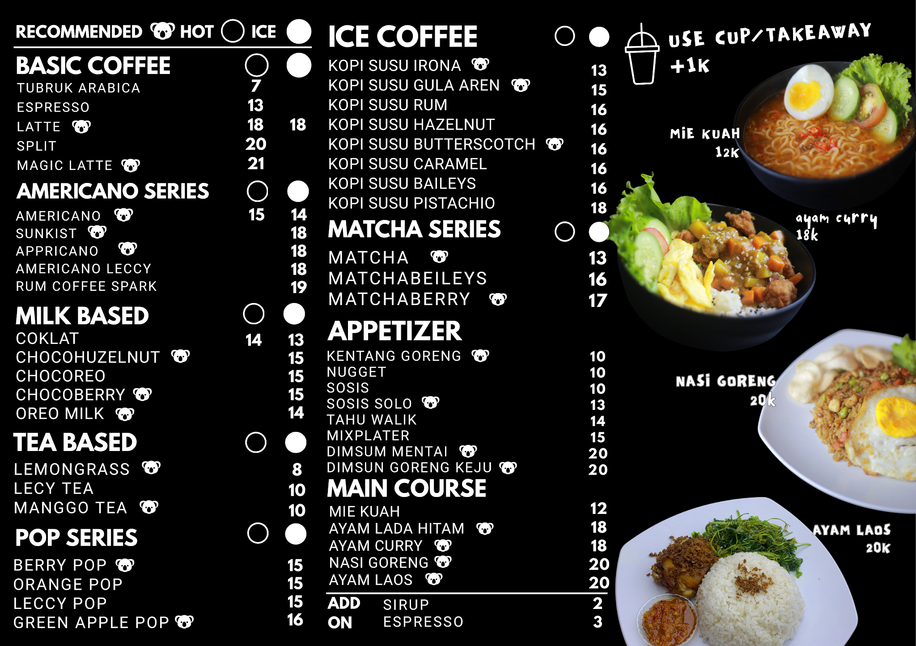
General Components | Navbar | Logo, Home Menu Tentang

 | Floating Pop Up | - Iklan - event - membership

 | Footer | Footer pada umumnya

Home | Hero | Interaksi Kora(maskot) CW yang smooth

 | Menu | - kategori - based compotition

 | Maskot | Kora (animasi/fotonya) penjelasan sedikit kora

 | Visit Us | Gmaps alamat Medsos jam kerja

Menu | Hero | Deskripsi singkat

 | Filter | Search Kategori Minuman/makanan Harga

 | Katalog menu | - Foto - Nama menu - Harga Menu - Button beli

Tentang | Hero | Mirip dengan kopi tuku

 | Tentang Irona | Deskripsi

 | Recent Event | Kumpulan Event yang dibuat

 | Galeri Cafe | Kumpulan beberapa foto dan penjelasan sedikit

 | Alamat | Gmaps Alamat Kontak Medsos

Assets
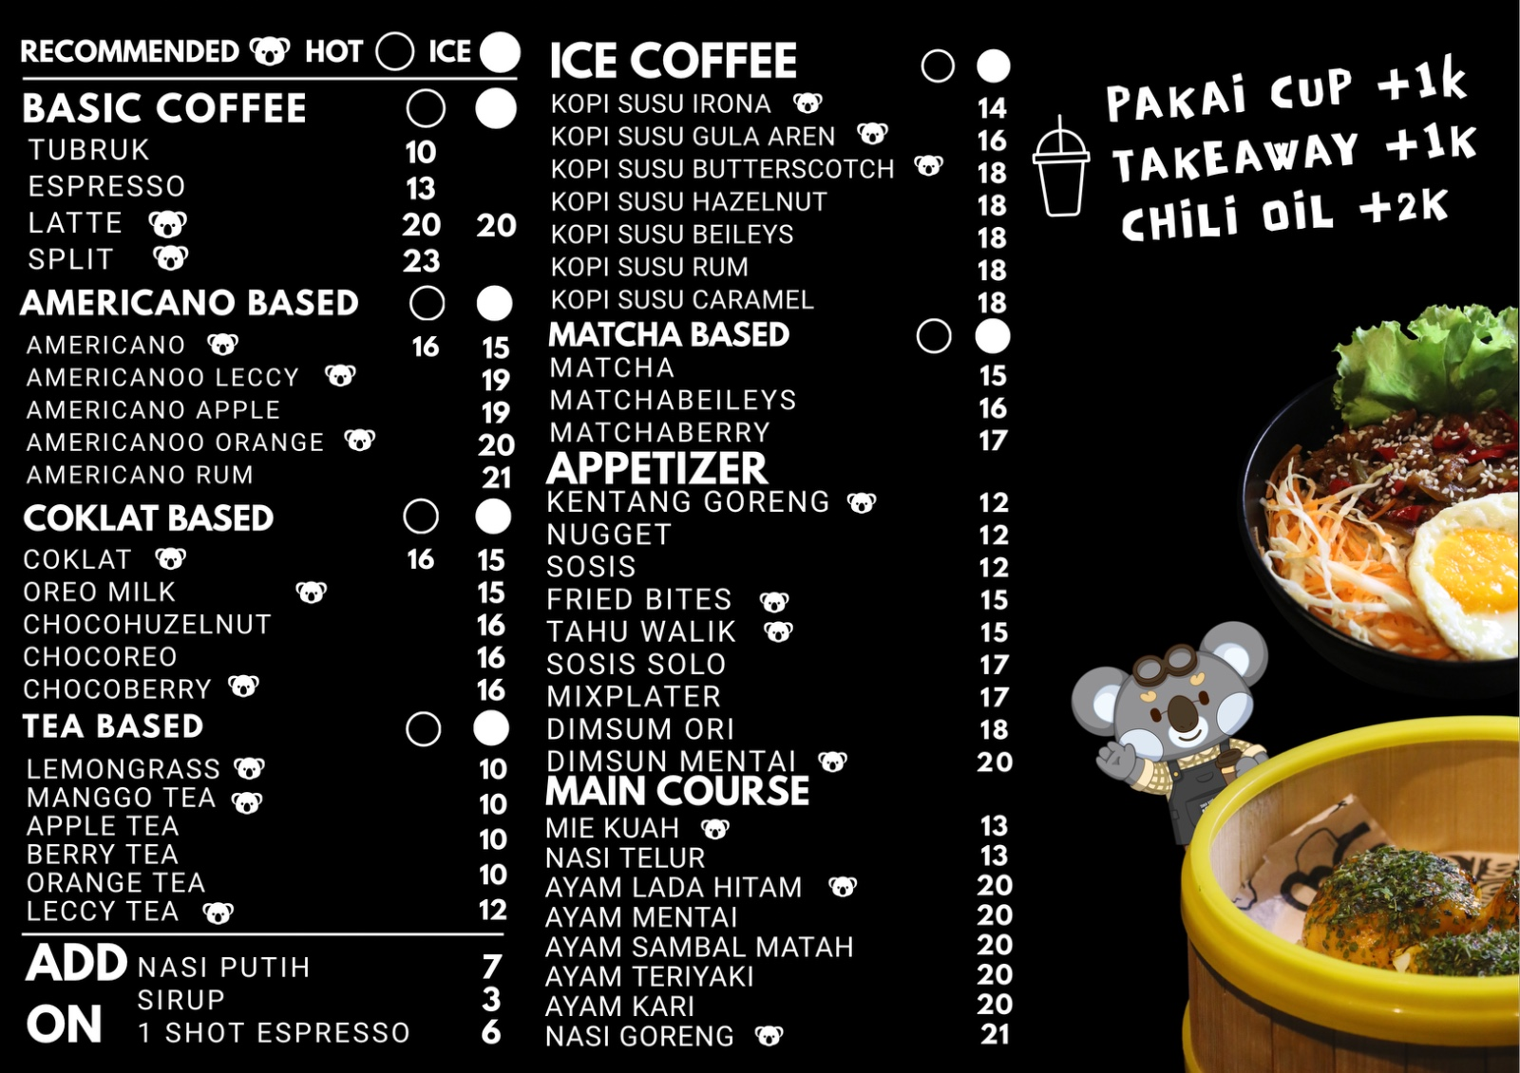

etc.
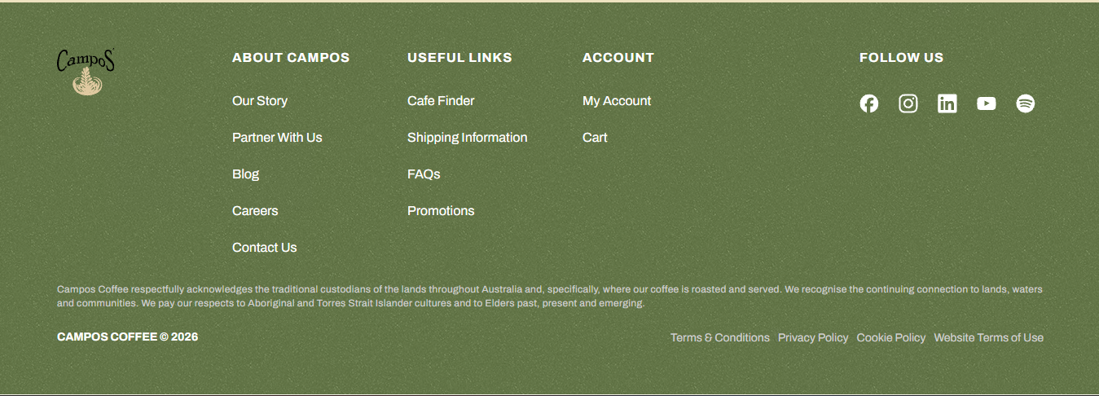
https://www.tuku.coffee/id | landing page, menu, event, hero
https://tokokopisembilan.com/ | navbar, location, keranjang
https://www.tanameracoffee.co.id/
https://www.camposcoffee.com/ | footer
https://noc.coffee/coffee/ | effect coffe
https://noc.coffee/menu/ | efek menu

